상품제안서
키르히탁 55 어린이 무지우산 (흰색) | 상품코드: S39428

 |  |  |  |  |  |  | 02-713-8555 | www.synergygift.co.kr
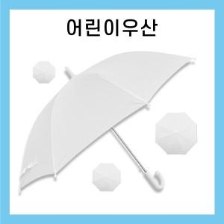 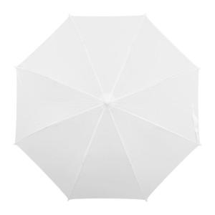 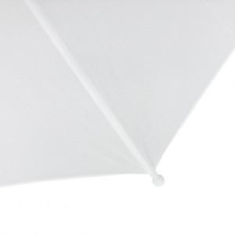

【상세/제작정보】

【인쇄/포장옵션】 | 실크, 원단실크1도 / OPP(비닐)

【공급단가】 | 수량 | 50~ | 100~ | 500~ | 1,000~ | 3,000~
*VAT별도 | 단가 | 4,680원 | 4,420원 | 4,210원 | 4,100원 | 4,030원

【상품 URL】 | https://www.synergygift.co.kr:443/src/goods_detail.php?gdno=39428

